Основная таблица
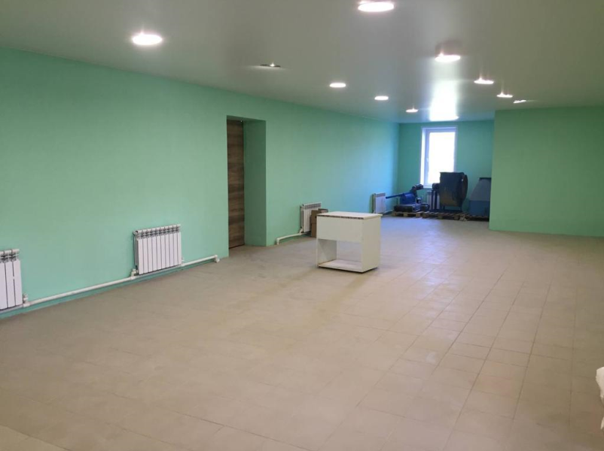
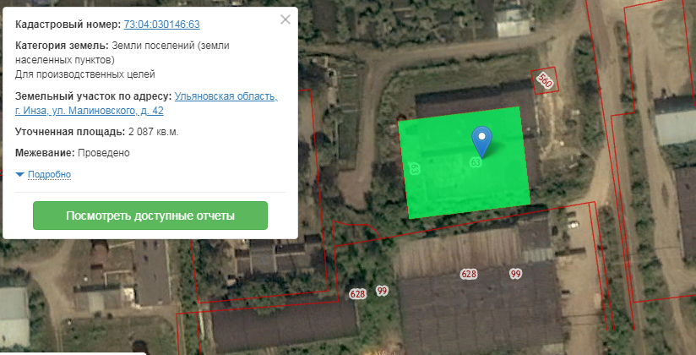
П/п | Наименование параметров | Формат заполнения | Информация по площадке
1 | Местонахождение площадки (федеральный округ, субъект РФ, город, адрес, кадастровый номер) |  | Ульяновская область, г.Инза, ул.Малиновского, д.42, кад.номер 73:04:030146:63
 | Транспортная доступность
2 | Удаленность от регионального центра | наименование, км | г.Ульяновск, 170
3 | Удаленность от аэропорта | наименование, км | Аэропорт им.Карамзина, г.Ульяновск, 170; Аэропорт г.Саранск, 110
4 | Удаленность от дорог регионального и федерального значения | наименование, км | Р-178 (Саранск-Ульяновск-Самара) - 87 км, 73Р-049 (Инза - Оськино - граница области) - 500 м
5 | Удаленность от ближайшей ж/д станции | наименование, км | Станция Инза, 1 км
6 | Наличие ж/д ветки на территории площадки | да/нет | нет
 | Параметры инвестплощадки
7 | Тип: Браунфилд/Гринфилд | Выбрать тип | Браунфилд
8 | Площадь участка | Га | 0.2
9 | Категория земель (земли населенных пунктов (поселений); сельскохозяйственного назначения (с/х); специального назначения (например, земли, занятые под промышленные и энергетические объекты, и т.д.) | Указать категорию | Земли поселений
10 | Вид разрешенного использования земли (сельское хозяйство, жилая застройка, земли общего пользования, общественное использование объектов капстроительства и т.д.) | Указать разрешенного использования земли | Для размещения промышленных объектов
11 | Форма собственности: Частная/региональная/муниципальная | Указать форму собственности | Частная
 | Параметры находящихся на участке помещений
12 | Количество помещений всего | Единиц помещений | 1
13 | Общая площадь производственных помещений | кв.м | 200
14 | Площадь самого большого производственного корпуса и шаг колонн в нем. | кв.м/м | 200
15 | Высота потолков производственных помещений (максимум) | м | 3
16 | Общая площадь административно-бытовых помещений | кв.м
17 | Площадь, свободная от застройки, с перспективой нового строительства. | Га
18 | Отопление | Есть/нет, тип отопления | Есть, центральное
19 | Наличие кранового оборудования | Есть/нет | Нет
20 | Количество и грузоподъемность кранового оборудования | ед./тн
 | Электричество
21 | Общая мощность | МВт | 13.07
22 | Располагаемая мощнось (свободная) | МВт | 13.07
23 | Напряжение в точке подключения | кВ | 15
24 | Доступная категорийность подключения | перечислить | II категория надежности
25 | Цена присоединения | руб./кВт
26 | Стоимость электроэнергии (в точке подключения) | руб./кВт/час | 7.1
 | Газоснабжение
27 | Максимальный расход газа в точке подключения | куб.м./час | 2587
 |  | куб.м за год | 22351680
28 | Давление газа в точке подключения | Выбрать: высокое/среднее/низкое | среднее
29 | Цена присоединения | руб.
30 | Стоимость газа | руб./куб.м. | 5.31
 | Водоснабжение, водоотведение
31 | Максимальная нагрузка в точке подключения | куб.м./сутки | 207.5
 |  | куб.м./ час | 8.6
 |  | л/с | 144
32 | Давление в точке присоедения | атм.
33 | Цена присоединения | руб./куб.м.
34 | Стоимость водоснабжения | руб./куб.м. | 29
35 | Наличие систем пожаротушения | есть/нет | есть
36 | Очистные (городские, локальные) | Есть/нет, тип очистных | есть, городские
 | Ограничения размещения производств
37 | Класс опасности размещаемых производств 1; 2; 3; 4; 5. | Указать | 3,4,5
38 | Имеющиеся ограничения (СЗЗ, ООПТ, иные)
 | Льготы и преференции, имеющиеся на территории инвестплощадки
39 | Налоговые льготы |  | Земельный налог 0 % на 5 лет
40 | Дополнительные преимущества (например, земля без торгов, особые условия для инвестпроектов в моногородах и т.п.) |  | Земля без торгов при условии присвоения статуса Особозначимого инвестиционного проекта Ульяновской области; льготы ТОСЭР для резидентов: налог на прибыль 0 % на 5 лет, транспортный налог 0 % на 5 лет, земельный налог 0 % на 10 лет, имущественный налог 0 % на 10 лет, взносы во внебюджетные фонды 7,6 % на 5 лет
41 | Иные льготы/преференции (при наличии) |  | Льготное кредитование Фонда развития моногородов (0 % на 15 лет), Фонда развития промышленности и Фонд развития предпринимательства Ульяновской области (до 5 % на 5 лет
 | Услуги управляющей компании (при наличии)
42 | Услуга 1
43 | Услуга 2
44 | Услуга N
 | Параметры сделки
45 | Продажа / аренда / аренда с последующим выкупом |  | Продажа, аренда
 | Контактные данные сотрудника, ответственного за работу по инвестплощадке
46 | ФИО |  | Пензяков Николай Петрович
47 | Должность |  | Директор АНО "Центр развития предпринимательства Инзенского района Ульяновской области"
48 | Мобильный телефон |  | 89378815393
49 | Городской телефон |  | (84241) 2-55-56
50 | Электронная почта |  | crpinza@mail.ru
51 | Ссылка на ресурс, где размещена дополнительная информация о площадке (презентации, фото и т.п.) |  | http://inza.ulregion.ru/113/investment_offers/12275.html

